关系图
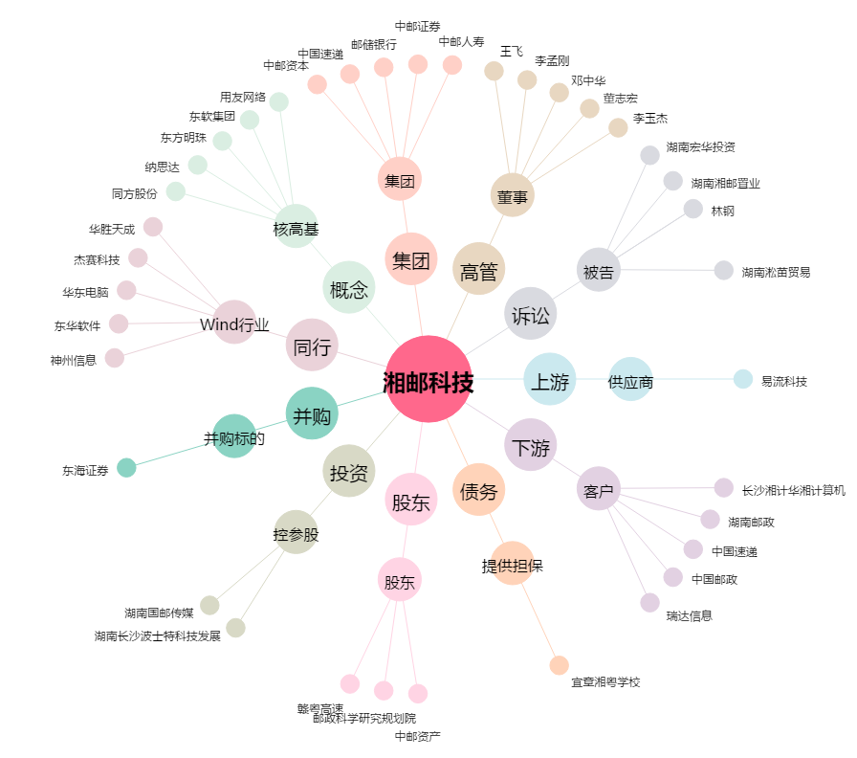
湘邮科技[600476.SH] - 关系概览图

